Sheet1
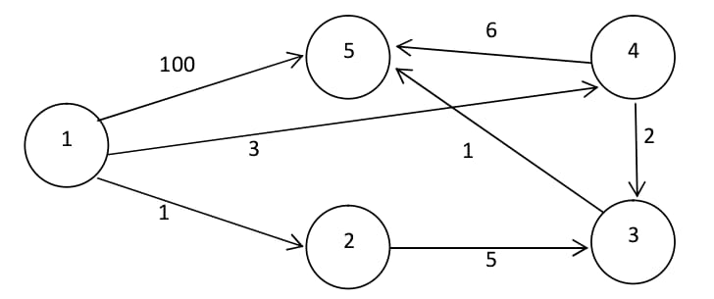

Implementasi matrix map di atas

Node | 1 | 2 | 3 | 4 | 5 | Keterangan :
1 | 0 | 1 | 0 | 3 | 100 |  | : Tidak terhubung
2 | 1 | 0 | 5 | 0 | 0 |  | : Terhubung
3 | 0 | 5 | 0 | 2 | 1
4 | 3 | 0 | 2 | 0 | 6
5 | 100 | 0 | 1 | 6 | 0

